상품제안서
실버라이프 보건소전용 양면지오보드 치매예방세트 1 | 상품코드: F28578

 |  |  |  |  |  |  | 02-412-0044 | www.easy1.co.kr
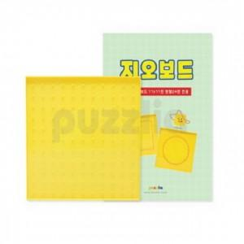

【상세/제작정보】

【인쇄/포장옵션】 | / 포장불가능

【공급단가】 | 수량 | 40~ | 120~ | 500~ | 1,000~ | 2,000~
*VAT별도 | 단가 | 13,560원 | 13,330원 | 12,990원 | 12,760원 | 12,430원

【상품 URL】 | https://dev.easy1.co.kr:443/src/goods_detail.php?gdno=28578

